FIXANT покрытие "Ruspert"

 | Саморезы и шурупы для крепления сэндвич-панелей, ЛМК и ЛСТК 630009 г. Новосибирск, ул. Большевистская, 109 корп. 1 Тел: +7 (923) 183-93-13/+7 (913) 014-00-33 e-mail: rivetsnsk.office@gmail.com, web: www.fixant.ru
Саморезы FIXANT для сэндвич-панелей к металлу FIXANT: покрытие Ruspert Silver Grey, сверло 14 мм, шайба EPDM 19 мм | Маркировка | Толщина сэндвич-панели, мм | Фасовка, шт | Цена, руб | Цена со скидкой, руб
 |  |  |  |  | 0 | скидка в процентах
 | FSP-5,5/6,3 × 105 | 30-60 | 700 | 20.87 | 20.87
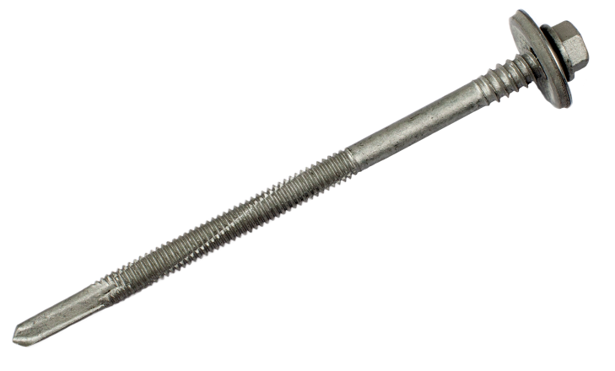
 | FSP-5,5/6,3 × 130 | 60-100 | 500 | 24.90 | 24.90
 | FSP-5,5/6,3 × 140 | 70-100 | 500 | 26.95 | 26.95
 | FSP-5,5/6,3 × 160 | 80-120 | 550 | 32.43 | 32.43
 | FSP-5,5/6,3 × 190 | 100-150 | 500 | 43.37 | 43.37
 | FSP-5,5/6,3 × 240 | 150-200 | 400 | 61.85 | 61.85
 | FSP-5,5/6,3 × 285 | 200-250 | 450 | 83.75 | 83.75

Саморез FIXANT кровельный и для доборных элементов: покрытие Ruspert Silver Grey, сверло, шайба EPDM 14 мм | Маркировка | Толщина скрепляемых материалов, мм | Фасовка | Цена, руб | Цена со скидкой, руб
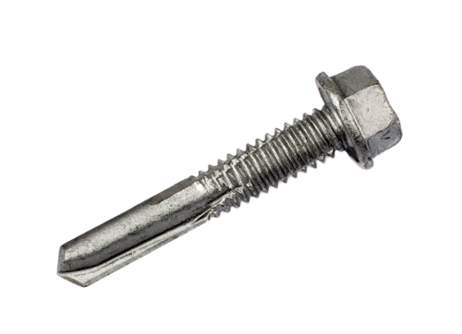
 | FK-5,5 × 32 без шайбы, сверло 14 мм | 12 | 4500 | 5.20 | 5.20
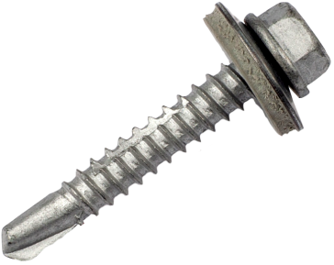 | FK-5,5 × 25 с EPDM, крупная резьба, сверло 8мм | 11 | 3500 | 4.82 | 4.82
 | FK-5,5 × 35 с EPDM, крупная резьба, сверло 8мм | 20 | 2800 | 5.95 | 5.95
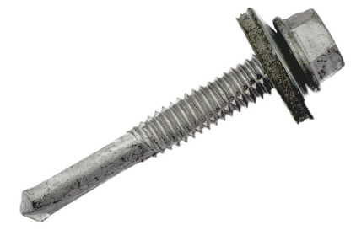 | FK-5,5 × 32 с EPDM, сверло 14 мм | 9 | 3000 | 6.14 | 6.14
 | FK-5,5 × 38 c EPDM, сверло 14 мм | 15 | 2500 | 6.45 | 6.45
 | FK-5,5 × 51 с EPDM, сверло 14 мм | 30 | 1600 | 8.00 | 8.00
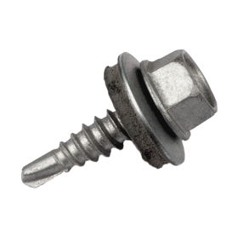
 | FK-5,5 × 60 с EPDM, сверло 14 мм | 35 | 1600 | 8.35 | 8.35
 | FD-4,8 × 19 с EPDM, сверло 4 мм | 1+1 | 5000 | 3.83 | 3.89

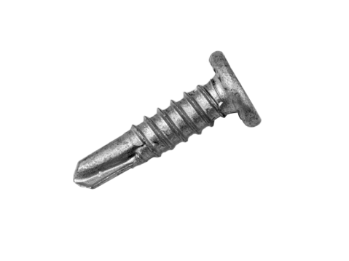
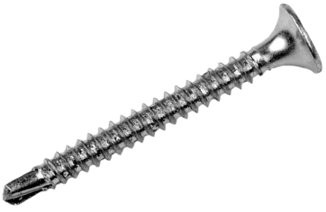
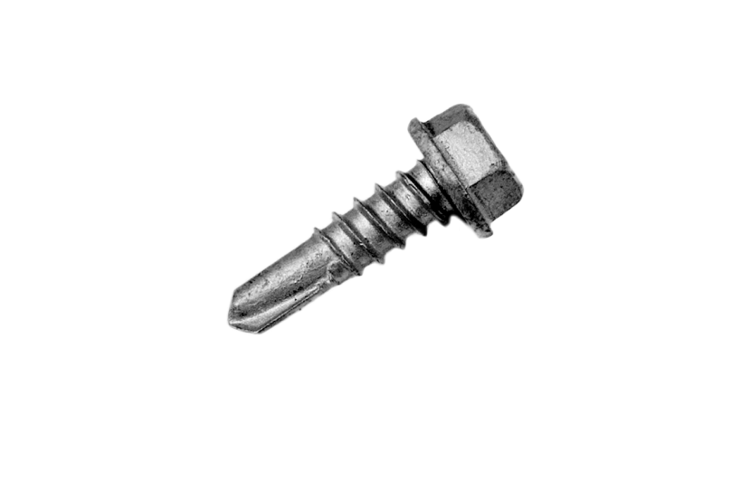
Саморез FIXANT для ЛСТК: покрытие Ruspert Silver Grey, сверло | Маркировка | Толщина скрепляемых материалов, мм | Фасовка | Цена, руб | Цена со скидкой, руб
 | FG-4,8 × 19 Гровер, сверло 5 мм, бита РН2, высота головки 1,5 мм | 9 | 10000 | 3.89 | 3.89
 | ГКЛ/Металл 3,5 × 35, сверло 5 мм, бита РН2, потай, цинк | 25 | 9000 | 1.03 | 1.03
 | FP-5,5 × 19 мм, DIN 7504K, сверло 5 мм | 8 | 6500 | 2.95 | 2.95
 | FP-5,5 × 25 мм, DIN 7504K, сверло 5 мм | 14 | 5500 | 3.35 | 3.35

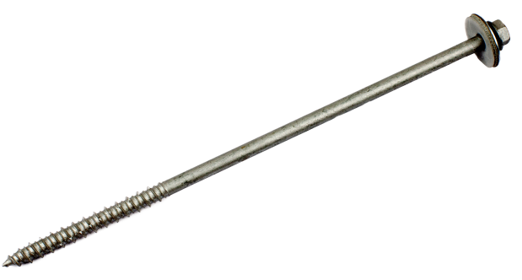
Шуруп FIXANT для сэндвич-панелей по бетону и дереву: покрытие Ruspert Silver Grey, резьба HI-LO THREAD, шайба EPDM 19 мм | Маркировка | Толщина сэндвич-панели, мм | Фасовка, шт | Цена, руб | Цена со скидкой, руб
 | FCC-6,3 × 155 мм | 100-110 | 500 | 31.33 | 31.33
 | FCC-6,3 × 175 мм | 120-130 | 450 | 38.75 | 38.75
 | FCC-6,3 × 205 мм | 150-160 | 400 | 44.11 | 44.11
Бур по бетону FixteQ SDS Plus Quadro | Маркировка | Рабочая длина, мм | Фасовка, шт | Цена, руб | Цена со скидкой, руб
 | 5,5х210 (150) | 150 | 1 | 288.23 | 288.23
 | 5,5х260 (200) | 200 | 1 | 352.94 | 352.94
 | 5,5х310 (250) | 250 | 1 | 411.77 | 411.77
 | 5,5х360 (300) | 300 | 1 | 497.17 | 497.17
Покраска по RAL саморезов кровельных и для сэндвич-панелей длиной до 350 мм

